画面遷移図
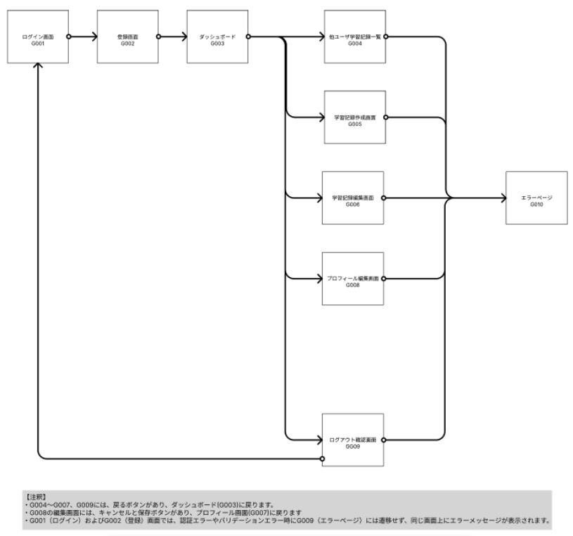

原本はFigmaから見れる。

